英雄集结
开服前7日 |  |  |  |  |  | 结束时间 角色注册第1日-第7日
招募指定英雄，领取豪华奖励 |  |  |  |  |  | 招募指定英雄，领取豪华奖励
 |  |  |  |  |  | NO. | QUALITY | MISSION | REWARD PLAN1
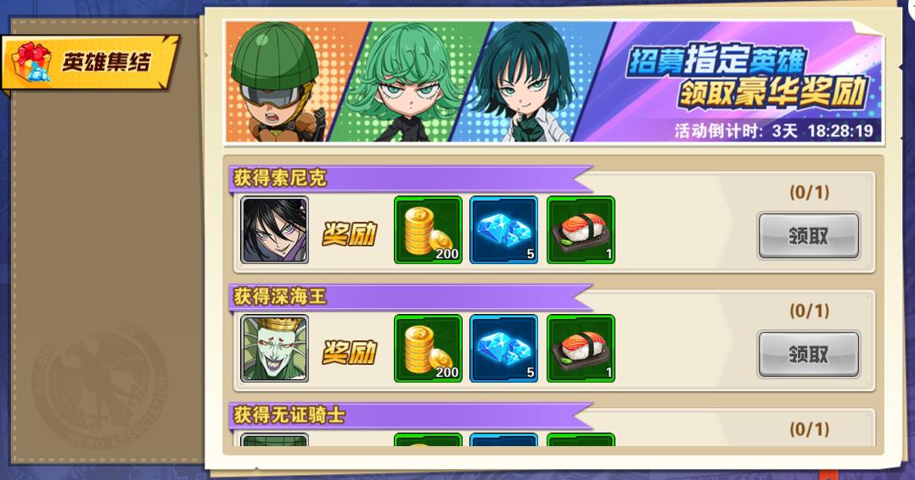
 |  |  |  |  |  | 1 | R | 三节棍莉莉 | 金币1000+经验可乐中*5+开工券*1 | 武装
 |  |  |  |  |  | 2 | R | 睫毛 | 金币1000+经验可乐中*5+开工券*1 | 武装
 |  |  |  |  |  | 3 | SR | 无限海带 | 金币2000+经验可乐大*5+开工券*2 | 超能
 |  |  |  |  |  | 4 | SR | 弹簧胡子 | 金币2000+经验可乐大*5+开工券*2 | 武装
 |  |  |  |  |  | 5 | SR | 居合庵 | 金币2000+经验可乐大*5+开工券*2 | 武装
 |  |  |  |  |  | 6 | SR | 闪电麦克斯 | 金币2000+经验可乐大*5+开工券*2 | 科技
 |  |  |  |  |  | 7 | SR | 地狱的吹雪 | 金币5000+经验可乐大*5 | 超能 | 本次不投
 |  |  |  |  |  | 8 | SR | 杰诺斯 | 金币5000+经验可乐大*5+开工券*3 | 科技
 |  |  |  |  |  | 9 | SSR | 性感囚徒 | 金币10000+经验可乐大*10+开工券*3 | 格斗
 |  |  |  |  |  | 10 | SSR | 背心尊者 | 金币10000+经验可乐大*10+开工券*3 | 格斗

开启时间：开服1-3日
 | NO. | QUALITY | MISSION | REWARD PLAN1
 | 1 | SSR | 深海王 | 金币2000+经验可乐大*5
 | 2 | SSR | 性感囚徒 | 金币2000+经验可乐大*5 | 20000
 | 3 | SSR | 背心尊者 | 金币2000+经验可乐大*5
 | 4 | SSR | 地底王 | 金币2000+经验可乐大*5
 | 5 | SR | 居合庵 | 金币1000+经验可乐中*5 | 300
 | 6 | SR | 吹雪 | 金币1000+经验可乐中*5 | 5
 | 7 | SR | 蚊女 | 金币1000+经验可乐中*5 | 5
 | 8 | SR | 毒刺 | 金币1000+经验可乐中*5 | 7500
 | 9 | SR | 青焰 | 金币1000+经验可乐中*5

开启时间：开服7-9日
 | NO. | QUALITY | MISSION | REWARD PLAN1
 | 1 | SSR | 音速索尼克 | 8级进阶指南*5+金币2000+经验可乐大*5
 | 2 | SSR | 童弟 | 8级进阶指南*5+金币2000+经验可乐大*5
 | 3 | SSR | 疫苗人 | 8级进阶指南*5+金币2000+经验可乐大*5
 | 4 | SSR | 原子武士 | 8级进阶指南*5+金币2000+经验可乐大*5
 | 5 | SR | 甜心假面 | 8级进阶指南*5+金币2000+经验可乐大*5

